关系图
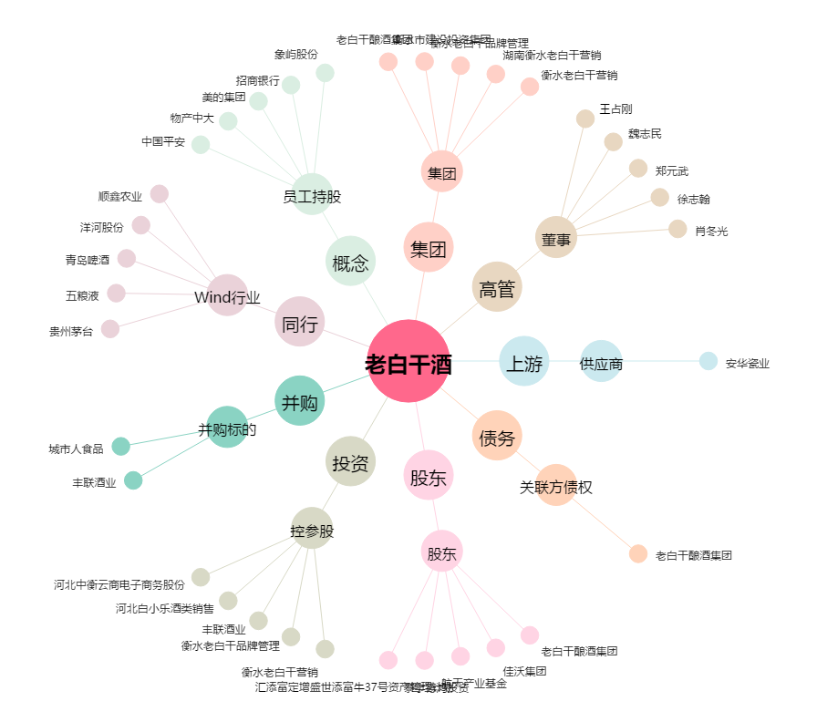
老白干酒[600559.SH] - 关系概览图

